画面イメージ
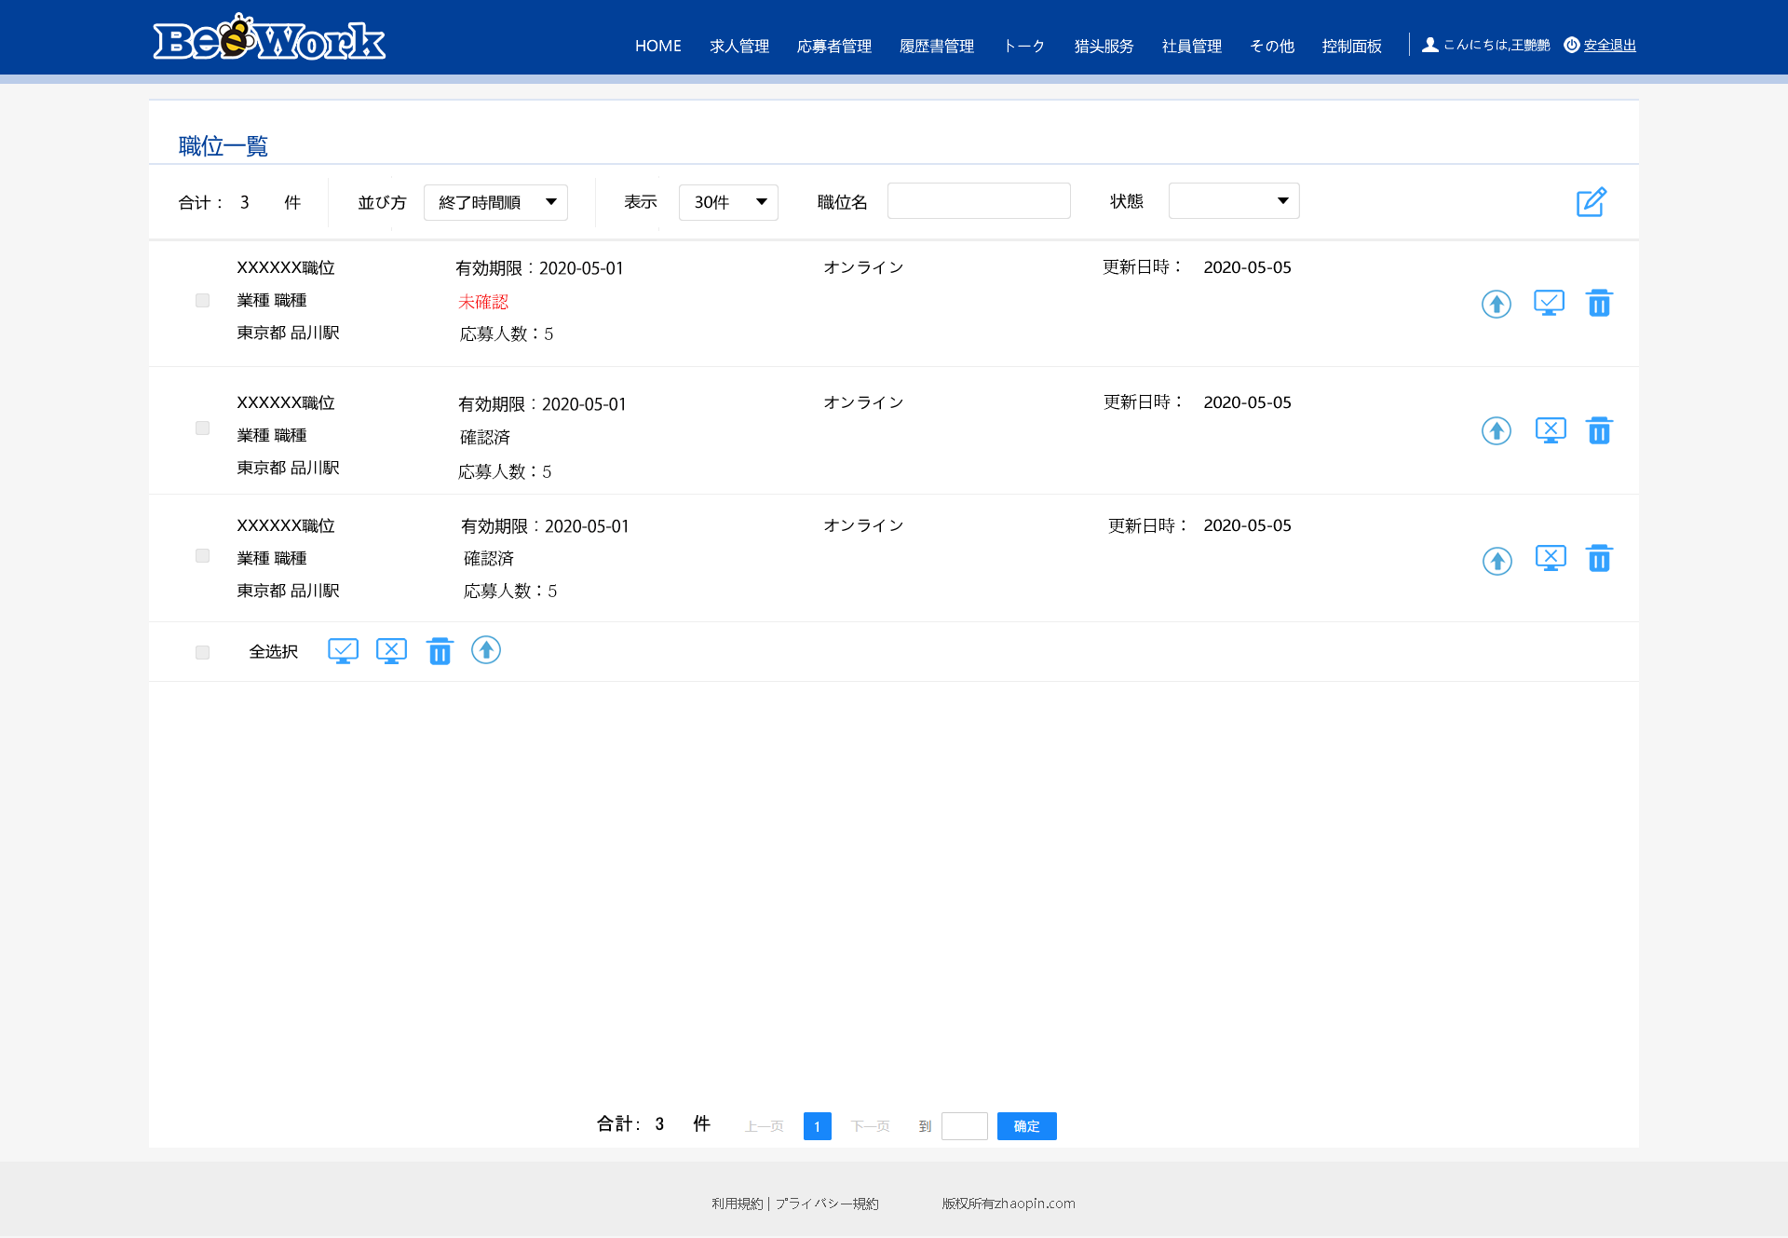
詳細設計書 | 画面名称 | B0101_職位一覧画面 | システムID | 改訂日 | 44061
 | 機能名称 |  | システム名称 | 改訂者 | 王少宇

画面イメージ

イベント処理
詳細設計書 |  |  |  |  |  |  |  |  |  | 画面名称 |  |  | B0101_職位一覧画面 |  |  |  | システムID |  | 改訂日 | 44061
 |  |  |  |  |  |  |  |  |  | 機能名称 |  |  |  |  |  |  | システム名称 |  | 改訂者 | 王少宇

 | 1.初期表示処理
 |  | 1.1. 共通インターフェースを呼出、全業種と所属業種を取得する。
 |  | 1.2. sessionから、ユーザー情報を取得する
 |  |  | ユーザー情報
 |  |  | 物理名 |  |  |  |  |  |  | 論理名 |  |  |  |  |  | 類型 |  | 備考
 |  |  | 「会員ID」 |  |  |  |  |  |  | userCd |  |  |  |  |  | CHAR(20) |  | ユーザテーブル.会員ID
 |  |  | 「会社ID」 |  |  |  |  |  |  | kaishaId |  |  |  |  |  | CHAR(10) |  | ユーザテーブル.会社ID

 |  | 1.3.所属会社以前に募集した職位履歴を取得する
 |  |  | SELECT
 |  |  |  | POSITION_ID |  |  |  |  |  | ,
 |  |  |  | POSITION_NM |  |  |  |  |  | , |  |  | 職位名
 |  |  |  | WORK_ADDRESS_1 |  |  |  |  |  | , |  |  | 場所1
 |  |  |  | JOBTYPE_ID |  |  |  |  |  | , |  |  | 職種
 |  |  |  | INDUSTRY_ID |  |  |  |  |  | , |  |  | 業種
 |  |  |  | STATION |  |  |  |  |  | , |  |  | 最寄駅
 |  |  |  | PEO_CNT |  |  |  |  |  | , |  |  | 人数
 |  |  |  | EXP_DATE |  |  |  |  |  | , |  |  | 有効期限
 |  |  |  | CHECK_STATUS |  |  |  |  |  | , |  |  | 確認状態
 |  |  |  | ONLINE_STATUS |  |  |  |  |  | , |  |  | オンライン状態
 |  |  |  | CASE |  |  |  |  |  |  |  |  | 最終更新日時
 |  |  |  |  |  | WHEN NVL(UPDATE_TIME, "") THEN
 |  |  |  |  |  |  | CREATE_TIME
 |  |  |  |  |  | ELSE
 |  |  |  |  |  |  | UPDATE_TIME
 |  |  |  | END AS UPD_TIME
 |  |  | FROM
 |  |  |  |  | POSITION_TBL
 |  |  | WHERE
 |  |  |  |  | COMPANY_ID |  |  | = | 「1.2」で取得する会社ID
 |  |  | AND
 |  |  |  |  | DEL_FLG ＝ ０
 |  |  | ORDER BY |  |  |  |  | UPD_TIME |  |  | (最終更新時間)
 |  |  | LIMIT |  |  | 30 |  | （ページ最大表示件数） |  |  |  |  |  | offset 0;

 |  | 1.4.総件数を取得
 |  |  | SELECT
 |  |  |  |  | COUNT(POSITION_ID)
 |  |  | FROM
 |  |  |  |  | POSITION_TBL
 |  |  | WHERE
 |  |  |  |  | COMPANY_ID |  |  | = | 「1.2」で取得する会社ID
 |  |  | AND
 |  |  |  |  | DEL_FLG ＝ ０
 |  |  | AND
 |  |  |  |  | POSITION_NM_NM like '% 検索条件.職位名 %' |  |  |  |  |  |  |  |  |  | （検索条件.職位名が未入力場合、対象外とする）
 |  |  | AND
 |  |  |  |  | CHECK_STATUS ＝’検索条件.状態' |  |  |  |  |  |  |  |  |  | （検索条件.状態が未入力場合、対象外とする）

 |  | 1.5.画面項目
 |  |  | 職位検索条件
 |  |  | 職位名 |  |  |  |  |  |  |  |  | 空白
 |  |  | 状態 |  |  |  |  |  |  |  |  | 初期値：選択してください 0：確認未済、1：確認済み
 |  |  | 並び方 |  |  |  |  |  |  |  |  | 最終更新日時
 |  |  | 表示件数 |  |  |  |  |  |  |  |  | 30
 |  |  | 合計 |  |  |  |  |  |  |  |  | 「1.4」で取得する総件数
 |  |  | 職位一覧リスト
 |  |  | 職位ID |  |  |  |  |  |  |  |  | 「1.3」で取得した職位ID
 |  |  | 職位名 |  |  |  |  |  |  |  |  | 「1.3」で取得した職位名
 |  |  | 業種 |  |  |  |  |  |  |  |  | 「1.3」で取得した業種
 |  |  | 職種 |  |  |  |  |  |  |  |  | 「1.3」で取得した職種
 |  |  | 確認状態 |  |  |  |  |  |  |  |  | 「1.3」で取得した確認状態
 |  |  | 最寄駅 |  |  |  |  |  |  |  |  | 「1.3」で取得した最寄駅
 |  |  | 有効期限 |  |  |  |  |  |  |  |  | 「1.3」で取得した友好期限
 |  |  | 場所1 |  |  |  |  |  |  |  |  | 「1.3」で取得した場所1
 |  |  | 状態 |  |  |  |  |  |  |  |  | 「1.3」で取得した状態
 |  |  | 募集人数 |  |  |  |  |  |  |  |  | 「1.3」で取得した状態
 |  |  | トップへ |  |  |  |  |  |  |  |  | 活性
 |  |  | オンライン |  |  |  |  |  |  |  |  | 「1.3」で取得したオンライン状態=2、表示する、以外非表示
 |  |  | オフライン |  |  |  |  |  |  |  |  | 「1.3」で取得したオンライン状態=1、表示する、以外非表示
 |  |  | 削除 |  |  |  |  |  |  |  |  | 活性

 | 2.職位名入力する時
 |  | 2.1.入力した職位名によって、職位テーブルから、以下SQLで検索する。
 |  |  | SELECT
 |  |  |  | POSITION_ID |  |  |  |  |  | ,
 |  |  |  | POSITION_NM |  |  |  |  |  | , |  |  | 職位名
 |  |  |  | WORK_ADDRESS_1 |  |  |  |  |  | , |  |  | 場所1
 |  |  |  | JOBTYPE_ID |  |  |  |  |  | , |  |  | 職種
 |  |  |  | INDUSTRY_ID |  |  |  |  |  | , |  |  | 業種
 |  |  |  | STATION |  |  |  |  |  | , |  |  | 最寄駅
 |  |  |  | PEO_CNT |  |  |  |  |  | , |  |  | 人数
 |  |  |  | EXP_DATE |  |  |  |  |  | , |  |  | 有効期限
 |  |  |  | CHECK_STATUS |  |  |  |  |  | , |  |  | 確認状態
 |  |  |  | ONLINE_STATUS |  |  |  |  |  | , |  |  | オンライン状態
 |  |  |  | CASE |  |  |  |  |  |  |  |  | 最終更新日時
 |  |  |  |  |  | WHEN NVL(UPDATE_TIME, "") THEN
 |  |  |  |  |  |  | CREATE_TIME
 |  |  |  |  |  | ELSE
 |  |  |  |  |  |  | UPDATE_TIME
 |  |  |  | END AS UPD_TIME,
 |  |  | FROM
 |  |  |  |  | POSITION_TBL
 |  |  | WHERE
 |  |  |  |  | COMPANY_ID |  |  | = | 「1.2」で取得する会社ID
 |  |  | AND
 |  |  |  |  | DEL_FLG ＝ ０
 |  |  | AND |  | POSITION_NM_NM like '% 検索条件.職位名 %' |  |  |  |  |  |  |  |  |  | （検索条件.状態が未入力場合、対象外とする）
 |  |  | AND
 |  |  |  |  | CHECK_STATUS ＝’検索条件.状態'
 |  |  | ORDER BY |  |  |  |  | UPD_TIME |  |  | (最終更新時間)
 |  |  | LIMIT |  |  | 30 |  | （ページ最大表示件数） |  |  |  |  |  | offset 0;

 |  | 2.2.総件数を取得
 |  |  | SELECT
 |  |  |  |  | COUNT(POSITION_ID)
 |  |  | FROM
 |  |  |  |  | POSITION_TBL
 |  |  | WHERE
 |  |  |  |  | COMPANY_ID |  |  | = | 「1.2」で取得する会社ID
 |  |  | AND
 |  |  |  |  | DEL_FLG ＝ ０
 |  |  | AND |  | POSITION_NM_NM like '% 検索条件.職位名 %' |  |  |  |  |  |  |  |  |  | （検索条件.職位名が未入力場合、対象外とする）
 |  |  | AND
 |  |  |  |  | CHECK_STATUS ＝’検索条件.状態'
 |  | 2.2.総件数を取得
 |  |  | SELECT
 |  |  |  |  | COUNT(POSITION_ID)
 |  |  | FROM
 |  |  |  |  | POSITION_TBL
 |  |  | WHERE
 |  |  |  |  | COMPANY_ID |  |  | = | 「1.2」で取得する会社ID
 |  |  | AND
 |  |  |  |  | DEL_FLG ＝ ０
 |  |  | AND
 |  |  |  |  | POSITION_NM_NM like '% 検索条件.職位名 %'
 |  |  | AND
 |  |  |  |  | CHECK_STATUS ＝’検索条件.状態' |  |  |  |  |  |  |  |  |  | （検索条件.状態が未入力場合、対象外とする）

 |  | 2.3.画面項目
 |  |  | 検索結果は画面に表示される。 |  |  |  |  |  |  |  |  |  |  |  |  |  |  |  |  | 「1.5.画面項目」を参照する

 | 3.「状態」プルダウンリストを選択する時
 |  | 3.1.入力した状態によって、DBの職位テーブルから、以下SQLを行う。
 |  |  | SELECT
 |  |  |  | POSITION_ID |  |  |  |  |  | ,
 |  |  |  | POSITION_NM |  |  |  |  |  | , |  |  | 職位名
 |  |  |  | WORK_ADDRESS_1 |  |  |  |  |  | , |  |  | 場所1
 |  |  |  | JOBTYPE_ID |  |  |  |  |  | , |  |  | 職種
 |  |  |  | INDUSTRY_ID |  |  |  |  |  | , |  |  | 業種
 |  |  |  | STATION |  |  |  |  |  | , |  |  | 最寄駅
 |  |  |  | PEO_CNT |  |  |  |  |  | , |  |  | 人数
 |  |  |  | EXP_DATE |  |  |  |  |  | , |  |  | 有効期限
 |  |  |  | CHECK_STATUS |  |  |  |  |  | , |  |  | 確認状態
 |  |  |  | ONLINE_STATUS |  |  |  |  |  | , |  |  | オンライン状態
 |  |  |  | CASE |  |  |  |  |  |  |  |  | 最終更新日時
 |  |  |  |  |  | WHEN NVL(UPDATE_TIME, "") THEN
...
詳細設計書 |  |  |  |  |  |  |  |  |  | 画面名称 |  |  | B0101_職位一覧画面 |  |  |  | システムID |  | 改訂日 | 44061
 |  |  |  |  |  |  |  |  |  | 機能名称 |  |  |  |  |  |  | システム名称 |  | 改訂者 | 王少宇
 |  | 13.4.ポップアップ画面項目
 |  |  | トップポッポアップ画面
 |  |  | 会社ハニーポイント残高 |  |  |  |  |  |  |  |  | 「13.2.」で取得するハニーコイン残高
 |  |  | 単価 |  |  |  |  |  |  |  |  | 「13.1.」で取得する単価
 |  |  | 単位週間 |  |  |  |  |  |  |  |  | 「13.1.」で取得する単価
 |  |  | 確認 |  |  |  |  |  |  |  |  | 活性
 |  |  | チャージ |  |  |  |  |  |  |  |  | 活性

仕様未定
 | 14.「トップへ」画面に「確認」ボタンを押す
 |  | 14.1. ユーザーの会社ハニーコイン残高チェック
 |  |  | 「11.1」を参照する |  |  |  |  |  |  |  |  |  |  |  |  |  |  |  |  | 「11.1」を参照する

 |  | 戻り値 < ０ 場合、 |  |  |  |  | 処理が中止し、エラーメッセージ 「E0012」を表示する。

 |  | 14.2. トランザクション始める ＠translation
 |  | 14.3. 会社テーブルのハニーポイント残高を減らす |  |  |  |  |  |  |  |  |  |  |  |  |  |  |  |  |  | 「11.3」を参照する
 |  |  | 「11.3」を参照する。

 |  | 14.4.職位テーブルの更新
 |  |  | TODO
 |  |  | 仕様未定

 | 15.全チェック
 |  | 全て職位のチェックボクスをチェックする

 | 16.「全オフライン」ボタンを押す
 |  | 16.1.確認メッセージ「I0005」をポッポアップ画面に表示するし、取消ボタンを押すたら、画面を閉じるし、処理が中止する。 |  |  |  |  |  |  |  |  |  |  |  |  |  |  |  |  |  | 「画面入力チェック」を参照する
 |  | 16.2.確認ボタンを押したら、選択した全職位を一つずつ繰り返し判定する。 |  |  |  |  |  |  |  |  |  |  |  |  |  |  |  |  |  | 「全て職位がオフラインしますか？」
 |  |  | 16.2.1.職位.オンライン状態 = 0. オンライン 場合,「9.「オンライン」ボタンを押す」を参照する |  |  |  |  |  |  |  |  |  |  |  |  |  |  |  |  | 「9.」を参照する
...
詳細設計書 |  |  |  |  |  |  |  |  |  | 画面名称 |  |  | B0101_職位一覧画面 |  |  |  | システムID |  | 改訂日 | 44061
 |  |  |  |  |  |  |  |  |  | 機能名称 |  |  |  |  |  |  | システム名称 |  | 改訂者 | 王少宇
 |  |  | 17.1.1.もし職位.オンライン状態 = 1. オフライン 場合, 処理対象とする

 |  |  | 17.1.2.以外の場合、該当の職位は処理対象外とする
 |  | 17.2.「17.1」で取得する処理対象によって、支払総金額を加算する
 |  | 17.3.「11.」を参照して、ポップアップ画面を表示する。 |  |  |  |  |  |  |  |  |  |  |  |  |  |  |  |  |  | 「11.」を参照する

 | 18.全オンラインボタン押したら、ポッポアップ画面に「確認」ボタンを押す
 |  | 「11. 「オンライン」画面に「確認」ボタンを押す」処理を参照する。

 | 19.「全トップへ」ボタンを押す
仕様未定

 | 20.新規ボタンを押す
 |  | 「B0102_職位新規画面」へ遷移する。

